Sheet1
城市（可用15个，不可用41） | 问题和更新时间 | 原因 | 解决思路 | 进度 | 备注
南昌市 | 网址数据不全 | 原网址中只显示可售房间，已售的不会显示 | 重新找网址爬取
重庆市 | 网址数据不全 | 原网站中没有发证日期和开盘日期 | 重新找网址爬取
天津市 | 网址数据不全 |  | 重新找网址爬取
常州市 | 网址数据不全 |  | 重新找网址爬取
绍兴市 | 网址数据不全 |  | 重新找网址爬取
郑州市 | 网址数据不全 |  | 重新找网址爬取
咸阳市 | 网址数据不全 |  | 重新找网址爬取
北京市 | 2021-06-29 预售证、房间、供应套数数据过少 | 爬虫人员没有爬取现房的数据 | 重新爬取数据 |  | 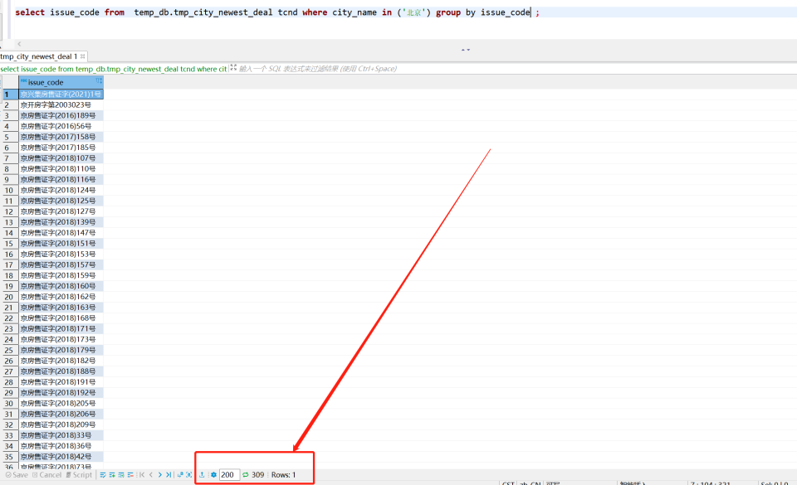 | 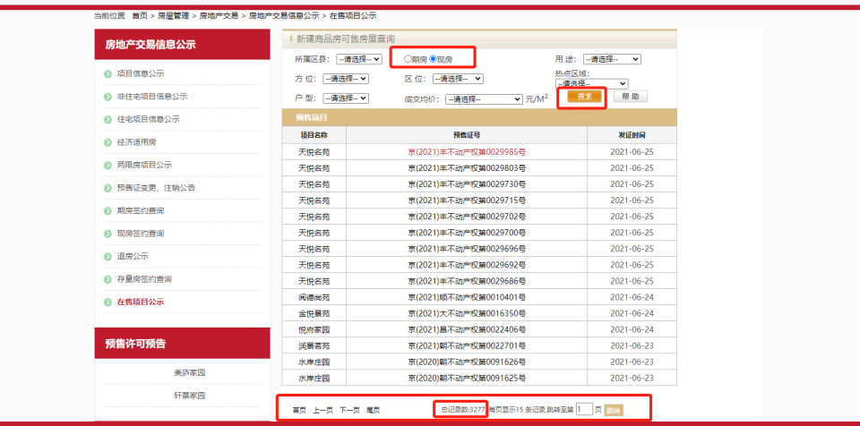
三亚市 | 2021-06-29 预售证时间没有 | 提供的网址之中就没有 | 新网址 | 2021-06-29开始重新爬取
杭州市 | 2021-06-29 预售证、房间、供应套数数据过少 | 原网址报错502，无法知道错误原因。根据数据推测是原网址中没有房间信息。 | 找新网址重新爬取数据信息
贵阳市 | 2021-06-29 预售证时间没有 | 爬虫人员没注意 | 在原网址有个链接，点进去可以看到有效日期 |  |  | 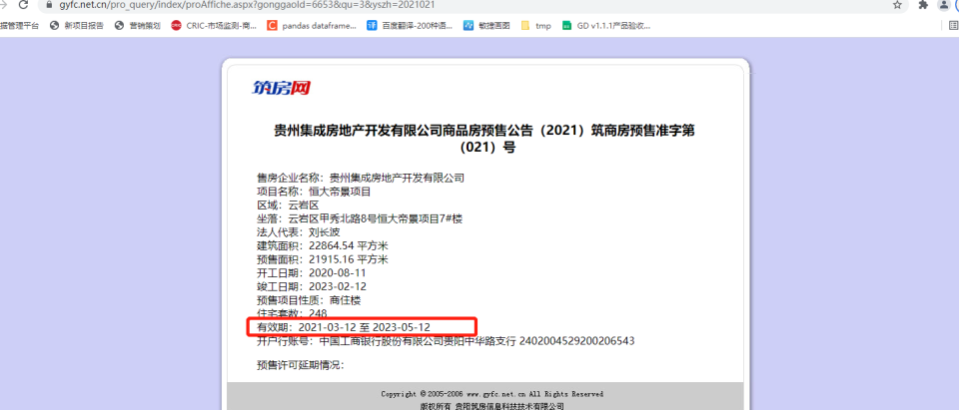
西安市 | 2021-06-29 预售证、房间、供应套数数据过少 | 爬虫没有爬取2020年7月之后的数据 | 让爬虫继续爬取2020年7月之后的数据
东莞市 | 2021-06-29 预售证时间没有 2021-06-29 楼盘数量太少 | 提供的网址之中就没有 爬虫人员没注意 | 使用开盘时间 重新爬取 | 2021-06-29开始重新爬取
南通市 | 2021-06-29 预售证时间没有 2021-06-29 楼盘数量太少 | 提供的网址之中就没有 爬虫人员没注意 | 使用开盘时间 网站改版中另寻网址
武汉市 | 2021-06-29 预售证时间没有 | 原网址只包含楼盘信息，并不包含预售证信息 | 通过预售证信息的网址，获取预售证信息。然后通过预售证来关联获取发证时间等
济南市 | 2021-06-29 预售证时间没有 | 原网址只包含楼盘信息，并不包含预售证信息 | 通过预售证信息的网址，获取预售证信息。然后通过预售证来关联获取发证时间等
合肥市 | 2021-06-29 预售证时间没有 | 提供的网址之中就没有 | 使用开盘时间
成都市 | 2021-06-29 预售证时间没有 | 提供的网址之中就没有 | 使用开盘时间
肇庆市 | 2021-06-29 预售证时间没有 | 脏数据 | 清洗：只取第一个时间 |  |  | 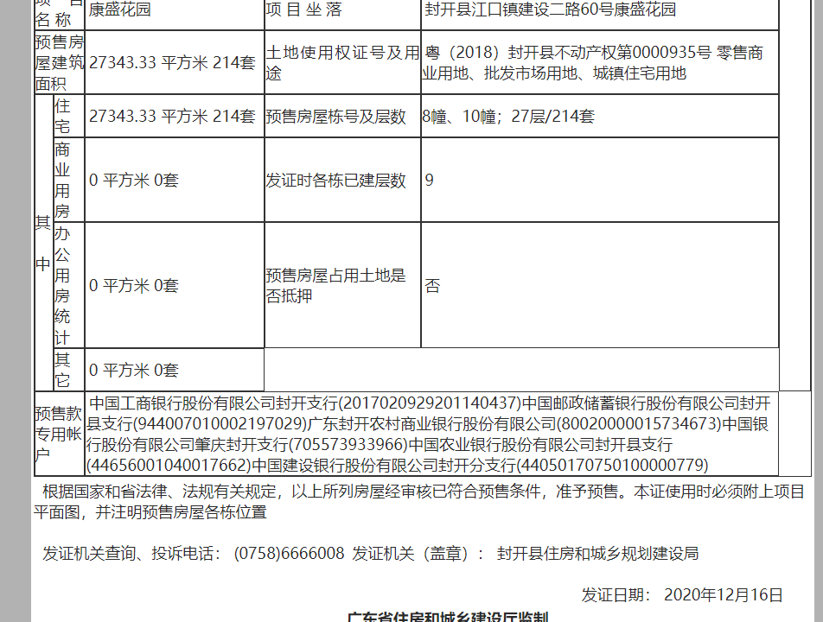
深圳市 | 2021-06-29 预售证、房间、供应套数数据过少 | 效验代码有点问题，数据和原网站数据没有问题 | 这个城市再效验
青岛市 | 2021-06-29 预售证时间没有 | 提供的网址之中就没有 | 使用开盘时间
惠州市 | 2021-06-29 供应套数数据过少 | 数据入库时操作失误 | 重新数据入库
长春市 | 还没验证 |  | 验证
珠海市 | 还没验证 |  | 验证
石家庄市 | 还没验证 |  | 验证
扬州市 | 还没验证 |  | 验证
广州市 | 还没验证 |  | 验证
南京市 | 还没验证 |  | 验证
沈阳 | 还没验证 |  | 验证
哈尔滨市 | 2021-06-29 房间、供应套数数据过少 | 原网址如果想要查询房屋信息的话，需要验证。现有爬虫人员说需要增加成本 | 增加成本让先有爬虫解决，重新找个爬虫团队，或者重新找个网址
徐州市 | 2021-06-29 房间、供应套数数据过少 | 原网址如果想要查询房屋信息的话，需要验证。现有爬虫人员说需要增加成本 | 增加成本让先有爬虫解决，重新找个爬虫团队，或者重新找个网址
苏州市 | 之前没给地址 | 原网址如果想要查询房屋信息的话，需要验证。现有爬虫人员说需要增加成本 | 增加成本让先有爬虫解决，重新找个爬虫团队，或者重新找个网址 | 2021-06-29开始重新爬取
上海市 | 之前没给地址 | 原网址如果想要查询房屋信息的话，需要验证。现有爬虫人员说需要增加成本 | 增加成本让先有爬虫解决，重新找个爬虫团队，或者重新找个网址 | 2021-06-29开始重新爬取
保定市 | 之前没给地址
宁波市 | 之前没给地址
湖州市 | 之前没给地址
赣州市 | 之前没给地址
烟台市 | 之前没给地址
济宁市 | 之前没给地址
汕头市 | 之前没给地址
昆明市 | 之前没给地址
宝鸡市 | 无明显问题
佛山市 | 无明显问题
福州市 | 无明显问题
海口市 | 无明显问题
嘉兴市 | 无明显问题
九江市 | 无明显问题
丽水市 | 无明显问题
南宁市 | 无明显问题
厦门市 | 无明显问题
唐山市 | 无明显问题
温州市 | 无明显问题
无锡市 | 无明显问题
长沙市 | 无明显问题
中山市 | 无明显问题
淄博市 | 无明显问题

